420
420
 |  |  |  |  | Declaración impuesto al patrimonio

1. Año |  |  |  |  |  |  |  |  |  | 4. Número de formulario
Espacio reservado para la DIAN
Datos generales |  | 5. Número de Identificación Tributaria (NIT) |  |  |  | 6.DV |  | 7. Primer apellido | 8. Segundo apellido |  |  | 9. Primer nombre |  | 10. Otros nombres

 |  | 11. Razón social |  |  |  |  |  |  |  |  |  |  |  |  | 12. Cód. Dirección seccional

Si es una corrección indique: |  |  |  | 25. Cód. | 26. No. Formulario anterior
27. Es beneficiario de un convenio para evitar la doble imposición (Marque “X”)

Impuesto al patrimonio | Hecho generador | Patrimonio bruto (sin incluir el valor patrimonial de las acciones o cuotas de interés social |  |  |  |  |  |  |  |  | 28 | 0
 |  | Valor patrimonial de las acciones o cuotas de interés social |  |  |  |  |  |  |  |  | 29
 |  | Pasivos |  |  |  |  |  |  |  |  | 30
 |  | Patrimonio líquido |  |  |  |  |  |  |  |  | 31 | 0
 | Base gravable de acciones o cuotas de interés social |  | Valor patrimonial de las acciones o cuotas de interés social ajustado fiscalmente es mayor al valor intrínseco |  |  |  |  |  |  |  | 32
 |  |  | Valor patrimonial de las acciones o cuotas de interés social ajustado fiscalmente es menor al valor intrínseco |  |  |  |  |  |  |  | 33
 |  |  | Valor promedio acciones o cuotas de interés social que cotizan en bolsa |  |  |  |  |  |  |  | 34
 |  |  | Base gravable acciones o cuotas de interés social |  |  |  |  |  |  |  | 35 | 0
 | Patrimonio liquido ajustado |  |  |  |  |  |  |  |  |  | 36 | 0
 | Exclusiones a la base gravable |  | Valor patrimonial neto de la casa o apartamento de habitación (sólo personas naturales, las primeras 12.000 UVT) |  |  |  |  |  |  |  | 37
 |  |  | Patrimonio líquido susceptible de ser excluido en virtud de convenios internacionales |  |  |  |  |  |  |  | 38
 |  |  | Total exclusiones |  |  |  |  |  |  |  | 39 | 0
 | Base gravable para el impuesto al patrimonio |  |  |  |  |  |  |  |  |  | 40 | 0 |  |  |  | UVT 2024 | RENGLO 40 EN UVT
Liquidación privada | Impuesto al patrimonio |  |  |  |  |  |  |  |  |  | 41 | 0 |  |  |  | 47,065.00 | 0.0
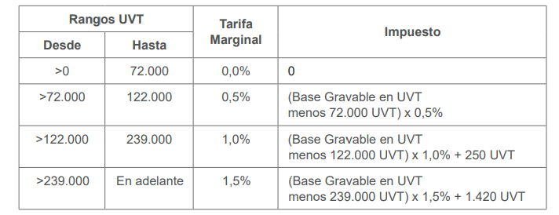
 | Descuento tributario por convenios internacionales |  |  |  |  |  |  |  |  |  | 42
 | Saldo a pagar por impuesto |  |  |  |  |  |  |  |  |  | 43 | 0
 | Sanciones |  |  |  |  |  |  |  |  |  | 44
 | Total saldo a pagar |  |  |  |  |  |  |  |  |  | 45 | 0

46. No. Identificación signatario |  |  |  |  |  |  |  | 47. DV
 |  |  |  |  |  |  | 997. Fecha efectiva de la transacción
981. Cód. Representación |  |  |  |  |  |  |  |  |  |  | 980. Pago total $ |  | $ 0
Firma del declarante o de quien lo representa:
 |  |  |  |  |  |  |  |  |  |  | 996. Espacio para el número interno de la DIAN/ Adhesivo

982. Código Contador o Revisor Fiscal
Firma Contador o Revisor Fiscal. |  |  |  | 994. Con salvedades

983. No. Tarjeta profesional

